チーム概要
ドテチンズ
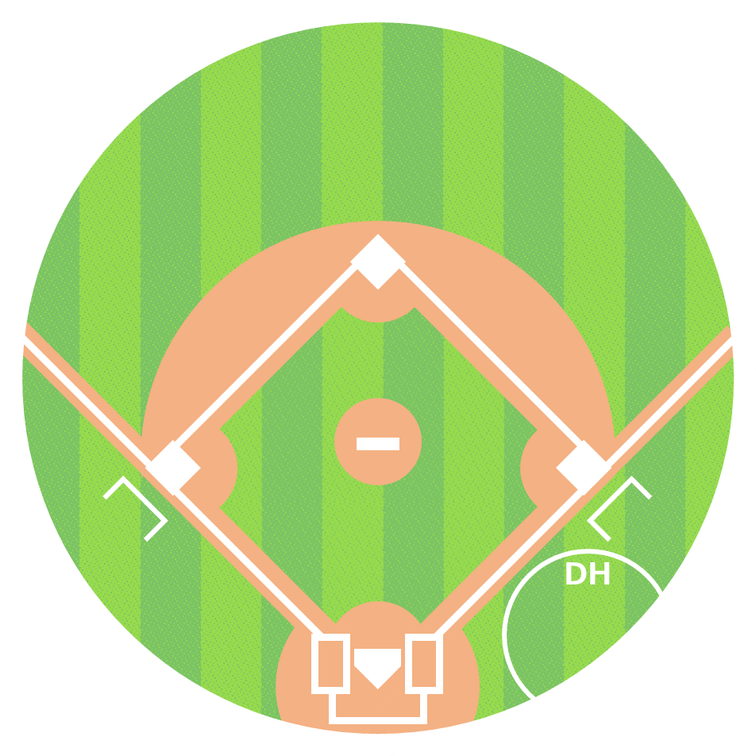
年俸総額
257,550
万円
堂林 翔太
19
試合数

チーム総得点
100.3
近藤 健介
鈴木 誠也

チーム総失点
75.2

0.625
勝率
安達 了一
外崎 修汰
柳 裕也

濵口 遥大
青柳 晃洋
村上 宗隆
Ｋ．ジョンソン
山川 穂高
塩見 貴洋
1 | 堂林 翔太 | 右 | C | 7
2 | 外崎 修汰 | 右 | L | 5
3 | 近藤 健介 | 左 | F | 8
森 唯斗
岩貞 祐太
4 | 鈴木 誠也 | 右 | C | 1
秋吉 亮
5 | 村上 宗隆 | 左 | S | 55
髙橋 大樹
6 | 山川 穂高 | 右 | L | 3
西浦 直亨
7 | 安達 了一 | 右 | Bs | 3
坂倉 将吾
炭谷 銀仁朗
8 | 炭谷 銀仁朗 | 右 | G | 27
9 | 髙橋 大樹 | 右 | C | 50

